zdjęcia
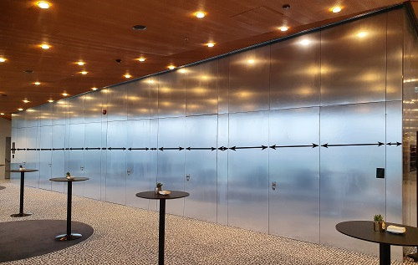
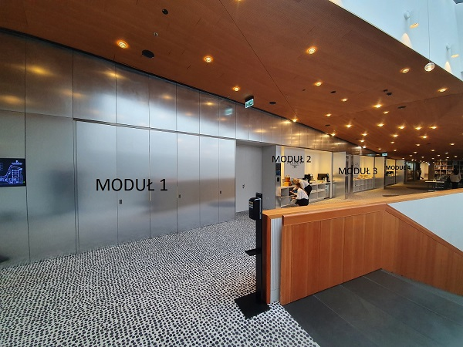
DRZWI DO SALI BALOWEJ | MODUŁY PRZERW KAWOWYCH

